개발도구
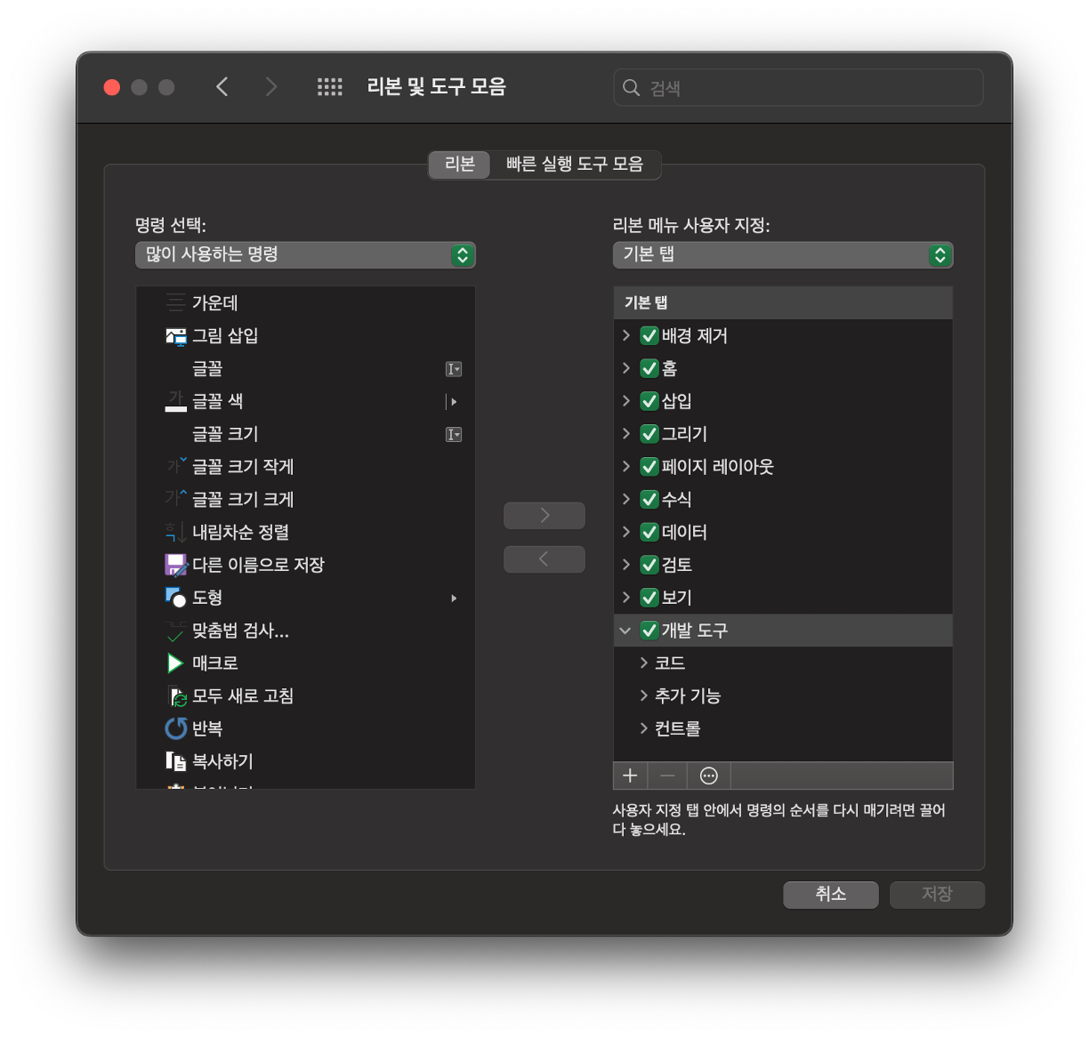
1. 개발 도구 탭 활성화(윈도우즈)
 | 1) 파일 탭 - 옵션 - 엑셀 옵션
 | 2) "리본 사용자 지정" 선택 후 오른쪽 패널에서 "개발도구" 체크박스 선택
 | 3) "확인"을 클릭하여 리본에 "개발자" 탭을 추가
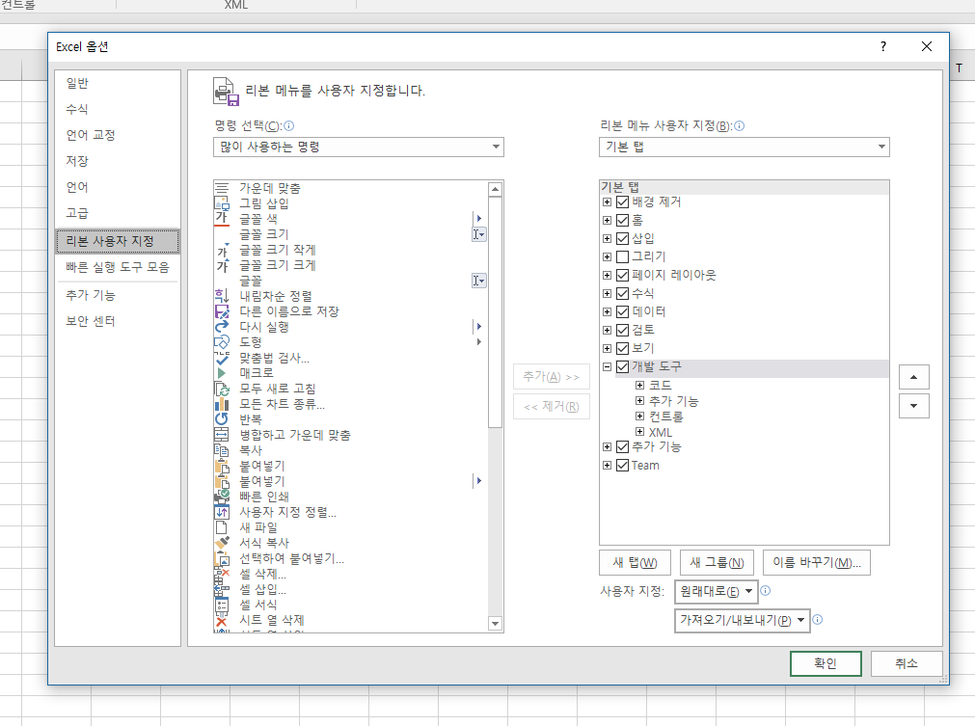

2. 개발 도구 탭 활성화(맥)
 | 1) Microsoft Excel 탭 - 기본 설정 - 리본 및 도구 모음
 | 2) 기본 탭 - "개발 도구" 체크박스 체크
 | 3) "저장"을 클릭하여 리본에 "개발자" 탭을 추가

Sheet복사


